关系图
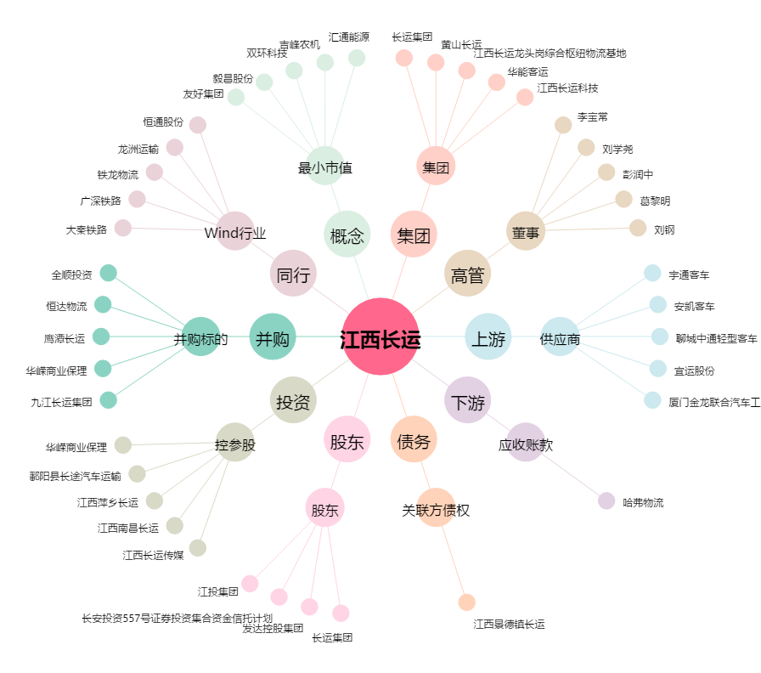
江西长运[600561.SH] - 关系概览图

